测试流程
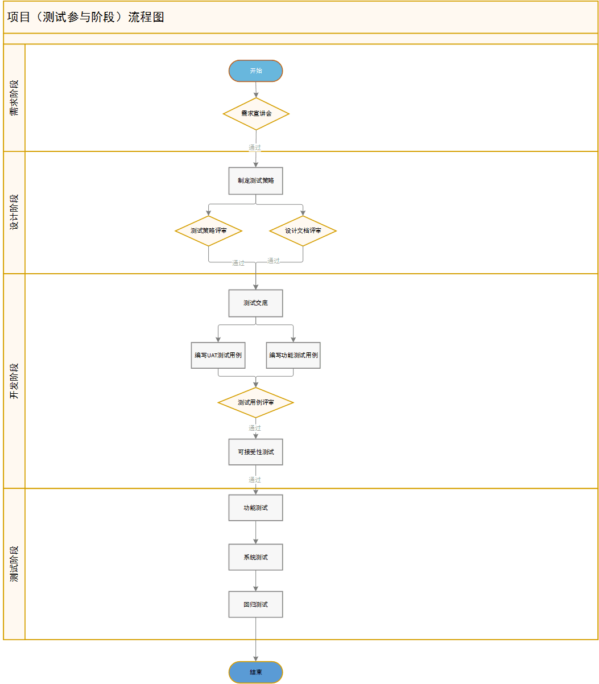

测试策略
测试策略目的：侧重需求分析、明确需求重难点/核心点，评估风险、定义测试范围、确定测试方法、规划人员安排和测试计划

阶段 | 关注项 | 依据 | 内容
需求分析 | 业务背景 | 1、目前客户使用系统的问题/痛点是什么？ 2、客户想要的是什么？ 3、针对客户想要的点，系统是如何实现的？ | 为激励各楼盘销售，凡是在恒房通在线认购的客户根据其成交情况，集团会退还当初在线认购时客户缴纳的定金。但系统当前无法判定哪些房间符合退定金条件，无法将待退款数据推送至银企直联平台向客户退款，因此无法支撑自动退定金的业务需求。
 |  |  | 通过本次改造，系统能够自动判断出需要退定金的房间，待退款房间在系统中审批通过后向自动退款平台银企直联推送待退款数据，由第三方平台自动进行定金退款。退款后将结果返回明源自动生成已收预约金退款单。
 |  |  | 按需求条件生成需退款房间，操作审核退款后，推送第三方自动进行定金退款。退款后将结果返回明源自动生成已收预约金退款单。
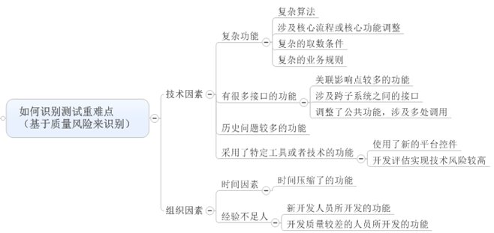
 | 核心点/重难点 | 1、涉及到系统核心功能点的调整：如成本、费用系统已发生、付款；销售系统认购/签约、收支管理等核心功能； 2、本次需求中解决客户实际诉求的功能实现点； 3、开发实现难度/代码风险大的功能； 4、测试场景分析难度大、取数复杂、个性化较深需要深入分析而存在测试风险的功能； | 1、待退款房间生成过滤条件复杂，开发测试理解难度大
 |  |  | 2、房间状态较多，退款状态、审核状态、支付状态的流转操作较多

 | 测试范围 | 1、需求新增及调整功能点； 2、需求未调整功能但有关联关系的功能模块；(包含需求中未提及或不能影响的功能点) 3、工作流调整；（尤其涉及调整工作流，考虑对历史流程的影响） 4、报表测试； | 1、二开功能对该项目的影响
 |  |  | 2、业务参数设置对系统数据走向的影响（筹转定，外币，推荐人身份校验）
 |  |  | 3、恒房通数据生成，第三方银联返回明源自动生成已收预约金退款单。
测试阶段 | 测试类型 | 1、功能&UI测试； 2、权限测试；（动作权限/数据权限） 3、数据库测试； 4、历史数据测试； 5、并发测试； 6、大数据量测试； 7、接口测试；

 |  |  | 1、功能&UI测试； 2、权限测试；（动作权限/数据权限） 3、数据库测试； 4、历史数据测试； 5、并发测试； 6、接口测试

 | 测试方法（环境、工具、用例设计方法） | 1、环境准备：如ESB/MIP环境、采招外网环境、客户环境特殊注意事项等； 2、测试工具：如接口测试（postman/jmeter…）、性能测试（httpwatch和fiddler...）等； 3、针对需求中重点需要细化的点给出测试用例分析方法建议： 3.1、等价类、边界值 3.2、判定表、判定树 3.3、状态图 3.4、场景分析法 3.5、错误推测法
 |  |  | 1、整体功能的主流程测试，再对数据状态流转测试 2、详细针对每个视图列表按钮的功能测试 3、利用接口生成房间定单数据，第三方接口返回接口场景的字段
 | 测试执行建议 | 1、提高测试执行效率的建议：如测试执行顺序、高效测试数据准备建议； 2、需求涉及到原来特殊个性化功能提醒； 3、刚性原则提醒/本次需求已明确协议提醒、注意项；

其它 | 风险 | 1、需求定义类：需求制定中因客户参与不足，存在操作复杂或定义模糊的点，导致后期需求不稳，甚至交付后不足需求等； 2、需求变更类； 3、进度风险：工作量估算不符合实际、计划仓促、开发未按时提交/质量差、项目进度不能被维持等； 4、质量风险：功能调整影响范围广/个性化不熟悉、人员能力风险 | 质量风险：1、待退款房间生成过滤条件多，开发存储过程长，核心需求变更频繁 2、客户真实数据场景较多，预计有考虑不到的复杂场景
 | 人员安排 | 对应需求点的测试人员安排/测试主责人安排； | 李敏
 | 测试计划 | 明确各个测试阶段的开始/完成时间； 重要阶段：测试策略、UAT测试用例、功能测试用例、测试执行、系统测试、接口联测、回归测试、验收测试；

风险预估以及应对
